Hinweise zum Filtern
Anleitung zum Filtern

Die ausgefüllte Tabelle lässt sich mit den Filter-Pfeilen in Zeile 5 nach den einzelnen Merkmalen filtern.

Wenn man eine ausgefüllte Tabelle nur die Einheiten anzeigen lassen möchte, die z. B. das Merkmal „G“ haben, dann klickt man in Spalte D in Zeile 5 auf den Pfeil und deaktiviert den Haken neben „Leere“.

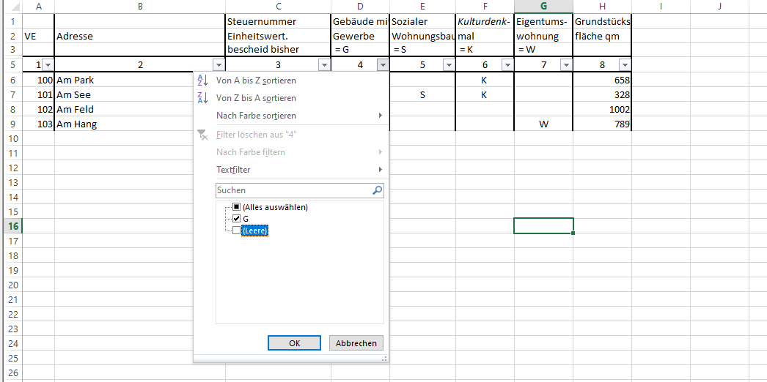

Bestätigen Sie mit „OK“ und alle Zeilen die kein G enthalten werden ausgeblendet.

In der Beispieltabelle ist nun die VE 101 ausgeblendet, da diese in Spalte D kein „G“-Merkmal hatte. Den aktivierten Filter in Spalte D erkennt man daran, dass sich der Pfeil in Zeile 9 in ein Trichtersymbol gewandelt hat.

Um wieder alle Zeilen einzublenden, klicken Sie auf das Trichter-Symbol des aktivierten Filters und setzen sie wieder einen Haken bei „(Leere)“ oder wählen Sie „(Alles auswählen)“ aus. Bestätigen Sie mit „OK“.

Sie können auch Objekte mit mehreren Merkmalen aus der Tabelle filtern. Wählen Sie hierbei nacheinander die Filter der entsprechenden Spalten an.

